OFFER
 | REF
 | NAME*
 | COMPANY NAME
 | DATE*
 | SALES REP*
 | EMAIL*
 | PHONE #*
 | PAYMENT CURRENCY (€/£)*
 | BILLING ADDRESS*
 | ORDER NUMBER
 | PRE/IN HAND
 | DELIVERY TYPE

Immagine |  | Articolo | Descrizione | Colore | XS | S | M | L | XL | 2XL | 3XL | Totale | Made in | Composizione | Gender | WHS € | WHS TOT € | RRP € | RRP TOT € | COST € | COST TOT € | COST £ | COST TOT £
 |  | IDM034FCC12 | COLLO ALTO UNITO DONNA RED | E0018 | 7 | 8 |  | 11 | 9 |  |  | 35 | MM | 70%WOOL30%CASHMERE | DONNA | € 157.00 | € 5,495.00 | € 393.00 | € 13,755.00 | € 81.64 | € 2,857.40 | £72.25 | £2,528.67
 |  | IDM034FCC12 | COLLO ALTO UNITO DONNA BRICK | E0211 | 2 |  |  | 7 | 3 |  |  | 12 | MM | 70%WOOL30%CASHMERE | DONNA | € 157.00 | € 1,884.00 | € 393.00 | € 4,716.00 | € 81.64 | € 979.68 | £72.25 | £866.97
 |  | IDM034FCC12 | COLLO ALTO UNITO DONNA MALVA | E0223 | 13 | 20 | 17 | 26 | 11 |  |  | 87 | MM | 70%WOOL30%CASHMERE | DONNA | € 157.00 | € 13,659.00 | € 393.00 | € 34,191.00 | € 81.64 | € 7,102.68 | £72.25 | £6,285.56
 |  | IDM034FCC12 | COLLO ALTO UNITO DONNA BEIGE | E0230 | 11 | 12 | 10 | 21 | 11 |  |  | 65 | MM | 70%WOOL30%CASHMERE | DONNA | € 157.00 | € 10,205.00 | € 393.00 | € 25,545.00 | € 81.64 | € 5,306.60 | £72.25 | £4,696.11
 |  | IDM034FCC12 | COLLO ALTO UNITO DONNA NOGAL | E0231 | 6 | 5 | 3 | 6 | 6 |  |  | 26 | MM | 70%WOOL30%CASHMERE | DONNA | € 157.00 | € 4,082.00 | € 393.00 | € 10,218.00 | € 81.64 | € 2,122.64 | £72.25 | £1,878.44
 |  | IDM034FCC12 | COLLO ALTO UNITO DONNA NAVY | E0346 | 11 | 12 | 5 | 10 | 8 |  |  | 46 | MM | 70%WOOL30%CASHMERE | DONNA | € 157.00 | € 7,222.00 | € 393.00 | € 18,078.00 | € 81.64 | € 3,755.44 | £72.25 | £3,323.40
 |  | IDM034FCC12 | COLLO ALTO UNITO DONNA CENERE | E0388 | 7 | 5 |  | 11 |  |  |  | 23 | MM | 70%WOOL30%CASHMERE | DONNA | € 157.00 | € 3,611.00 | € 393.00 | € 9,039.00 | € 81.64 | € 1,877.72 | £72.25 | £1,661.70
 |  | IDM034FCC12 | COLLO ALTO UNITO DONNA NERO | E0502 | 4 |  |  | 2 | 5 |  |  | 11 | MM | 70%WOOL30%CASHMERE | DONNA | € 157.00 | € 1,727.00 | € 393.00 | € 4,323.00 | € 81.64 | € 898.04 | £72.25 | £794.73
 |  | IDM035FCC12 | COLLO ARMATURE DONNA RED | E0018 | 10 | 18 | 15 | 21 | 14 |  |  | 78 | MM | 70%WOOL30%CASHMERE | DONNA | € 167.00 | € 13,026.00 | € 417.00 | € 32,526.00 | € 86.84 | € 6,773.52 | £76.85 | £5,994.27
 |  | IDM035FCC12 | COLLO ARMATURE DONNA ACQUA | E0036 | 1 | 3 |  | 6 | 5 |  |  | 15 | MM | 70%WOOL30%CASHMERE | DONNA | € 167.00 | € 2,505.00 | € 417.00 | € 6,255.00 | € 86.84 | € 1,302.60 | £76.85 | £1,152.74
 |  | IDM035FCC12 | COLLO ARMATURE DONNA BRICK | E0211 | 2 | 3 | 1 | 6 | 3 |  |  | 15 | MM | 70%WOOL30%CASHMERE | DONNA | € 167.00 | € 2,505.00 | € 417.00 | € 6,255.00 | € 86.84 | € 1,302.60 | £76.85 | £1,152.74
 |  | IDM035FCC12 | COLLO ARMATURE DONNA MALVA | E0223 | 14 | 26 | 25 | 46 |  |  |  | 111 | MM | 70%WOOL30%CASHMERE | DONNA | € 167.00 | € 18,537.00 | € 417.00 | € 46,287.00 | € 86.84 | € 9,639.24 | £76.85 | £8,530.30
 |  | IDM035FCC12 | COLLO ARMATURE DONNA BEIGE | E0230 | 14 | 25 | 23 | 33 | 16 |  |  | 111 | MM | 70%WOOL30%CASHMERE | DONNA | € 167.00 | € 18,537.00 | € 417.00 | € 46,287.00 | € 86.84 | € 9,639.24 | £76.85 | £8,530.30
 |  | IDM035FCC12 | COLLO ARMATURE DONNA NOGAL | E0231 | 10 | 14 | 11 | 16 | 10 |  |  | 61 | MM | 70%WOOL30%CASHMERE | DONNA | € 167.00 | € 10,187.00 | € 417.00 | € 25,437.00 | € 86.84 | € 5,297.24 | £76.85 | £4,687.82
 |  | IDM035FCC12 | COLLO ARMATURE DONNA ZAFFIRO | E0285 |  |  |  | 5 | 4 |  |  | 9 | MM | 70%WOOL30%CASHMERE | DONNA | € 167.00 | € 1,503.00 | € 417.00 | € 3,753.00 | € 86.84 | € 781.56 | £76.85 | £691.65
 |  | IDM035FCC12 | COLLO ARMATURE DONNA NAVY | E0346 | 12 | 22 | 17 | 29 | 12 |  |  | 92 | MM | 70%WOOL30%CASHMERE | DONNA | € 167.00 | € 15,364.00 | € 417.00 | € 38,364.00 | € 86.84 | € 7,989.28 | £76.85 | £7,070.16
 |  | IDM035FCC12 | COLLO ARMATURE DONNA CENERE | E0388 | 9 | 14 | 13 | 20 | 11 |  |  | 67 | MM | 70%WOOL30%CASHMERE | DONNA | € 167.00 | € 11,189.00 | € 417.00 | € 27,939.00 | € 86.84 | € 5,818.28 | £76.85 | £5,148.92
 |  | IDM035FCC12 | COLLO ARMATURE DONNA NERO | E0502 | 9 | 9 | 3 | 16 | 5 |  |  | 42 | MM | 70%WOOL30%CASHMERE | DONNA | € 167.00 | € 7,014.00 | € 417.00 | € 17,514.00 | € 86.84 | € 3,647.28 | £76.85 | £3,227.68
 |  | IDM036FCC12 | SCOLLO A V DONNA RED | E0018 | 4 | 8 | 3 | 11 | 6 |  |  | 32 | MM | 70%WOOL30%CASHMERE | DONNA | € 148.00 | € 4,736.00 | € 370.00 | € 11,840.00 | € 76.96 | € 2,462.72 | £68.11 | £2,179.40
 |  | IDM036FCC12 | SCOLLO A V DONNA BRICK | E0211 |  |  |  |  | 3 |  |  | 3 | MM | 70%WOOL30%CASHMERE | DONNA | € 148.00 | € 444.00 | € 370.00 | € 1,110.00 | € 76.96 | € 230.88 | £68.11 | £204.32
 |  | IDM036FCC12 | SCOLLO A V DONNA MALVA | E0223 | 13 | 18 | 14 | 21 | 15 |  |  | 81 | MM | 70%WOOL30%CASHMERE | DONNA | € 148.00 | € 11,988.00 | € 370.00 | € 29,970.00 | € 76.96 | € 6,233.76 | £68.11 | £5,516.60
 |  | IDM036FCC12 | SCOLLO A V DONNA BEIGE | E0230 | 13 | 17 | 14 | 28 | 13 |  |  | 85 | MM | 70%WOOL30%CASHMERE | DONNA | € 148.00 | € 12,580.00 | € 370.00 | € 31,450.00 | € 76.96 | € 6,541.60 | £68.11 | £5,789.03
 |  | IDM036FCC12 | SCOLLO A V DONNA NOGAL | E0231 | 6 | 7 |  | 6 | 8 |  |  | 27 | MM | 70%WOOL30%CASHMERE | DONNA | € 148.00 | € 3,996.00 | € 370.00 | € 9,990.00 | € 76.96 | € 2,077.92 | £68.11 | £1,838.87
 |  | IDM036FCC12 | SCOLLO A V DONNA ZAFFIRO | E0285 | 1 |  |  |  |  |  |  | 1 | MM | 70%WOOL30%CASHMERE | DONNA | € 148.00 | € 148.00 | € 370.00 | € 370.00 | € 76.96 | € 76.96 | £68.11 | £68.11
 |  | IDM036FCC12 | SCOLLO A V DONNA NAVY | E0346 | 9 | 17 | 8 | 25 | 6 |  |  | 65 | MM | 70%WOOL30%CASHMERE | DONNA | € 148.00 | € 9,620.00 | € 370.00 | € 24,050.00 | € 76.96 | € 5,002.40 | £68.11 | £4,426.90
 |  | IDM036FCC12 | SCOLLO A V DONNA CENERE | E0388 | 6 | 6 |  | 10 | 9 |  |  | 31 | MM | 70%WOOL30%CASHMERE | DONNA | € 148.00 | € 4,588.00 | € 370.00 | € 11,470.00 | € 76.96 | € 2,385.76 | £68.11 | £2,111.29
 |  | IDM036FCC12 | SCOLLO A V DONNA NERO | E0502 | 2 |  |  | 9 | 6 |  |  | 17 | MM | 70%WOOL30%CASHMERE | DONNA | € 148.00 | € 2,516.00 | € 370.00 | € 6,290.00 | € 76.96 | € 1,308.32 | £68.11 | £1,157.81
 |  | IDM037FCC12 | GIROCOLLO DONNA RED | E0018 | 7 | 14 | 10 | 16 | 8 |  |  | 55 | MM | 70%WOOL30%CASHMERE | DONNA | € 184.00 | € 10,120.00 | € 460.00 | € 25,300.00 | € 95.68 | € 5,262.40 | £84.67 | £4,656.99
 |  | IDM037FCC12 | GIROCOLLO DONNA ACQUA | E0036 | 3 |  |  | 4 | 4 |  |  | 11 | MM | 70%WOOL30%CASHMERE | DONNA | € 184.00 | € 2,024.00 | € 460.00 | € 5,060.00 | € 95.68 | € 1,052.48 | £84.67 | £931.40
...
 | DELIVERY TYPE
Immagine |  | Articolo | Descrizione | Colore | XS
 |  | IDM038FCC12 | COLLO ARMATURE DONNA BRICK | E0211 | 3
 |  | IDM038FCC12 | COLLO ARMATURE DONNA MALVA | E0223 | 16
 |  | IDM038FCC12 | COLLO ARMATURE DONNA BEIGE | E0230 | 9
 |  | IDM038FCC12 | COLLO ARMATURE DONNA NOGAL | E0231 | 9
 |  | IDM038FCC12 | COLLO ARMATURE DONNA ZAFFIRO | E0285
 |  | IDM038FCC12 | COLLO ARMATURE DONNA NAVY | E0346 | 15
 |  | IDM038FCC12 | COLLO ARMATURE DONNA CENERE | E0388 | 8
 |  | IDM038FCC12 | COLLO ARMATURE DONNA NERO | E0502 | 5
 |  | IUM016FCC12 | CARDIGAN UOMO CON BOTTONI ANANAS | E0756
 |  | IUM016FCC12 | CARDIGAN UOMO CON BOTTONI ICE BLUE | E0836
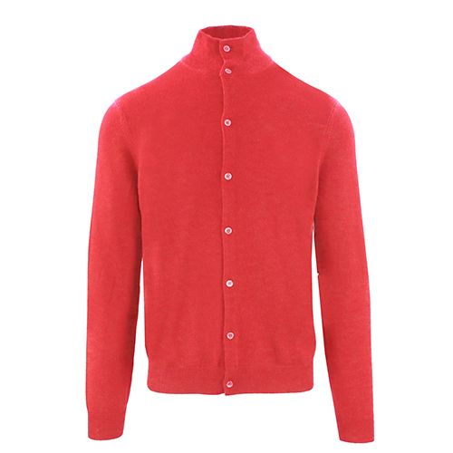 |  | IUM016FCC12 | CARDIGAN UOMO CON BOTTONI GAMBERO | E0838
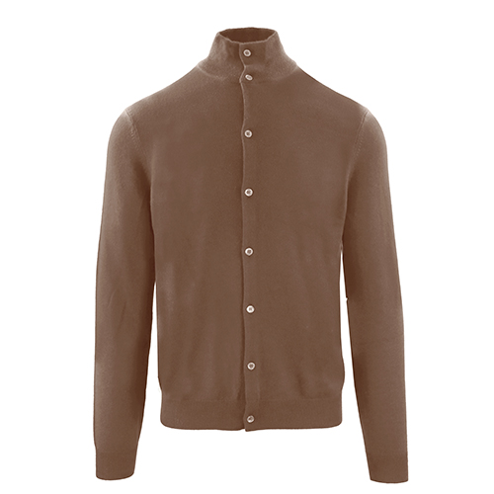 |  | IUM016FCC12 | CARDIGAN UOMO CON BOTTONI NOGAL | E0878
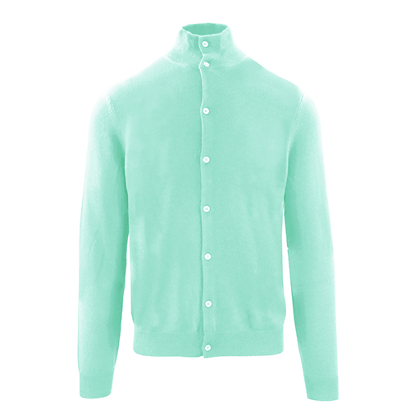 |  | IUM016FCC12 | CARDIGAN UOMO CON BOTTONI GREEN TEA | E1250
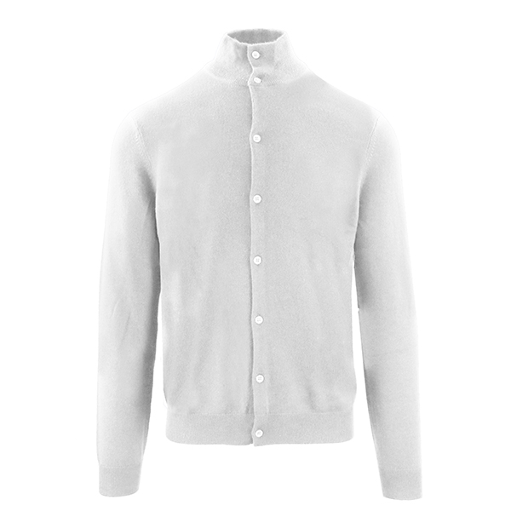 |  | IUM016FCC12 | CARDIGAN UOMO CON BOTTONI GRIGIO CHIAR | EH743
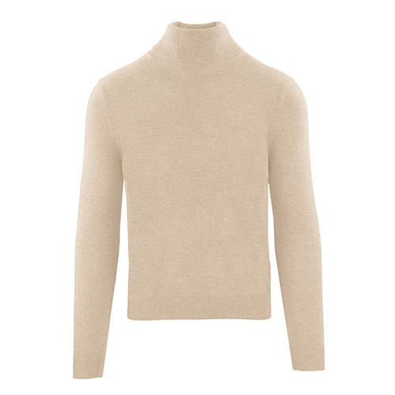 |  | IUM017FCC12 | MAGLIA COLLO ALTO UOMO CASTORO | E0574
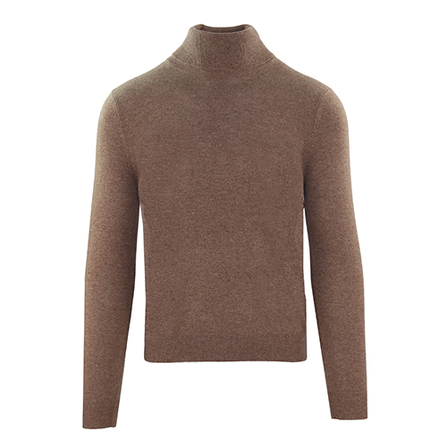 |  | IUM017FCC12 | MAGLIA COLLO ALTO UOMO NOGAL | E0878
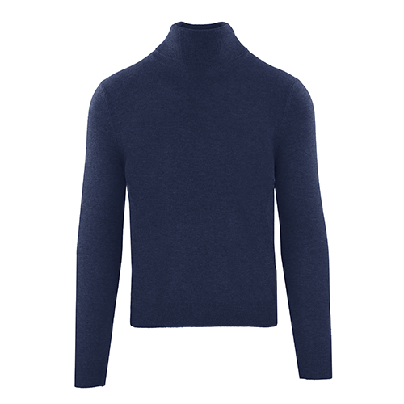 |  | IUM017FCC12 | MAGLIA COLLO ALTO UOMO BLU | E11
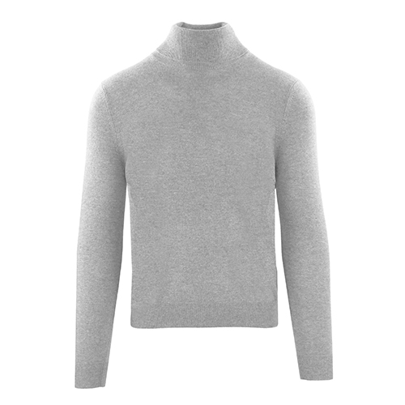 |  | IUM017FCC12 | MAGLIA COLLO ALTO UOMO CENERE | E819
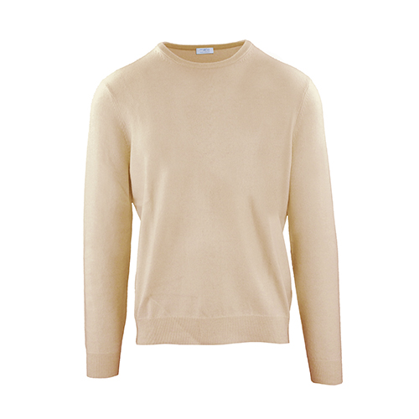 |  | IUM019FCC12 | MAGLIA GIROCOLLO UOMO CASTORO | E0574
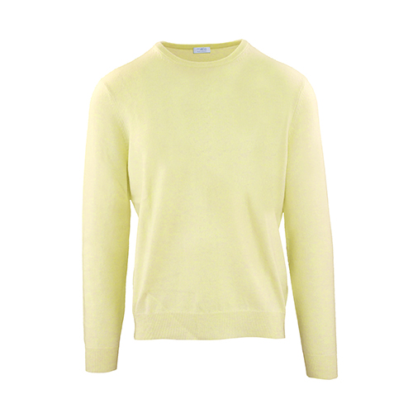 |  | IUM019FCC12 | MAGLIA GIROCOLLO UOMO ANANAS | E0756
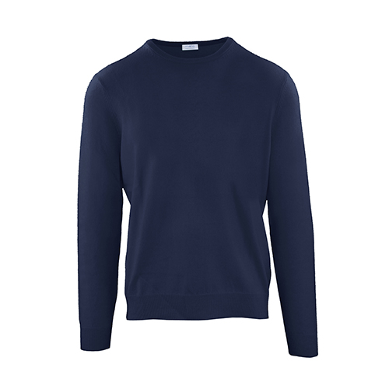 |  | IUM019FCC12 | MAGLIA GIROCOLLO UOMO BLU | E11
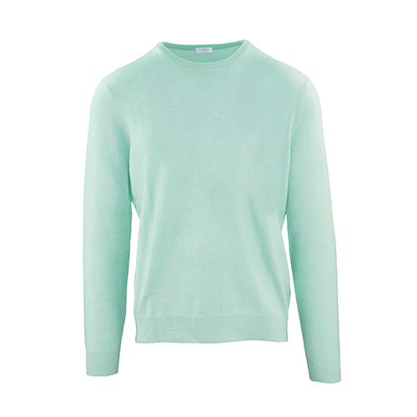 |  | IUM019FCC12 | MAGLIA GIROCOLLO UOMO GREEN TEA | E1250
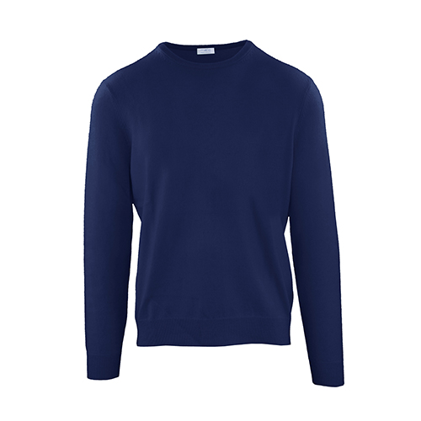 |  | IUM019FCC12 | MAGLIA GIROCOLLO UOMO INCHIOSTRO | E2116
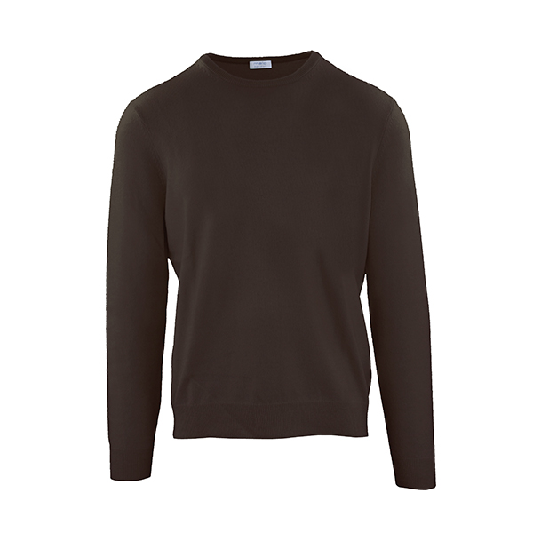 |  | IUM019FCC12 | MAGLIA GIROCOLLO UOMO CAFFE' | E2136
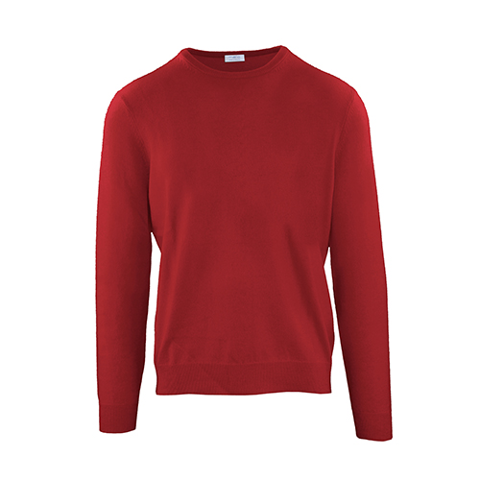 |  | IUM019FCC12 | MAGLIA GIROCOLLO UOMO BRICK | E2137
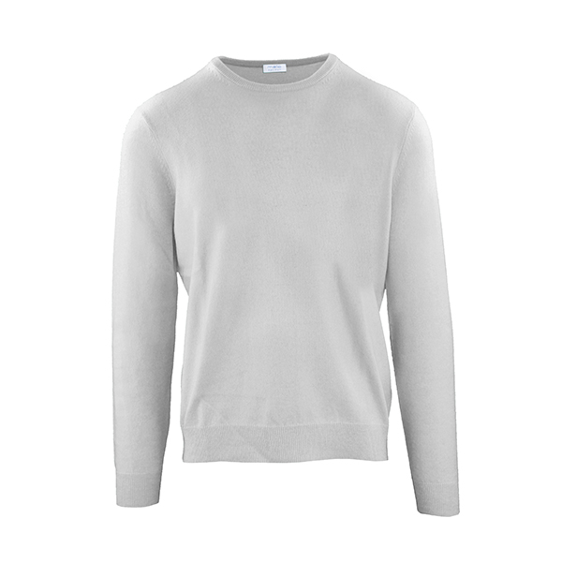 |  | IUM019FCC12 | MAGLIA GIROCOLLO UOMO GRIGIO CHIAR | EH743
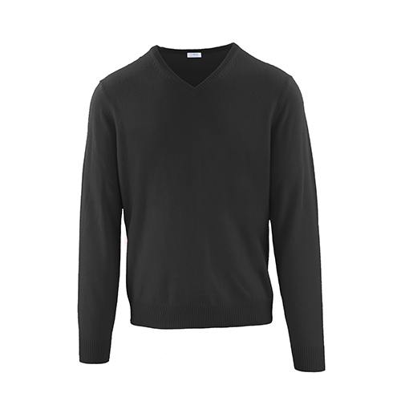 |  | IUM020FCC12 | MAGLIA SCOLLO V UOMO PEPE | E0720
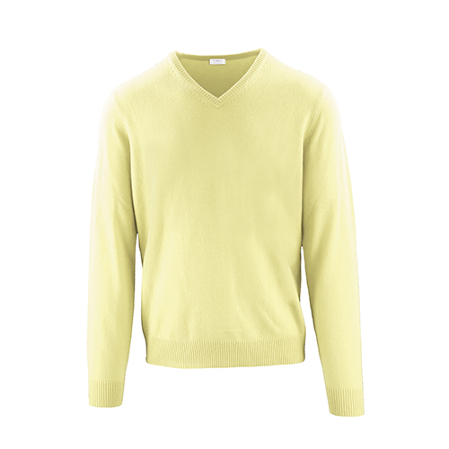 |  | IUM020FCC12 | MAGLIA SCOLLO V UOMO ANANAS | E0756
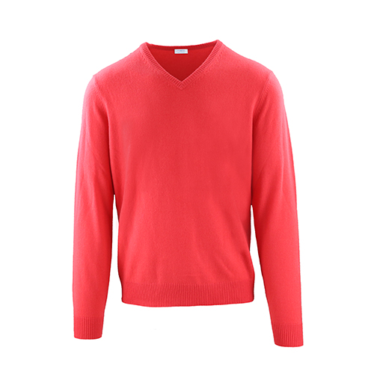 |  | IUM020FCC12 | MAGLIA SCOLLO V UOMO GAMBERO | E0838
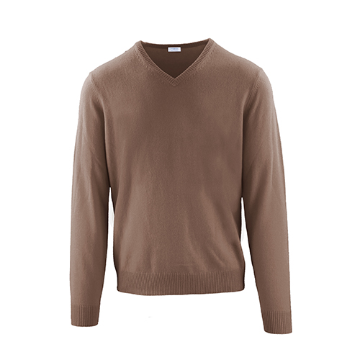 |  | IUM020FCC12 | MAGLIA SCOLLO V UOMO NOGAL | E0878
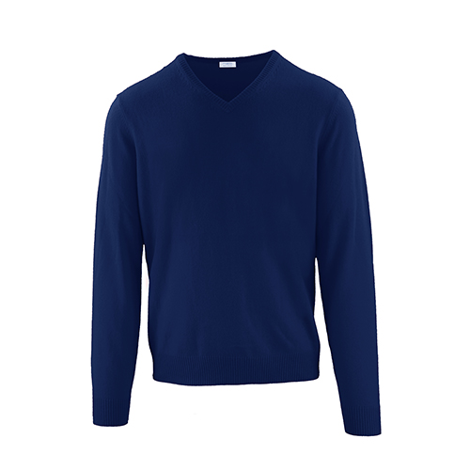 |  | IUM020FCC12 | MAGLIA SCOLLO V UOMO INCHIOSTRO | E2116
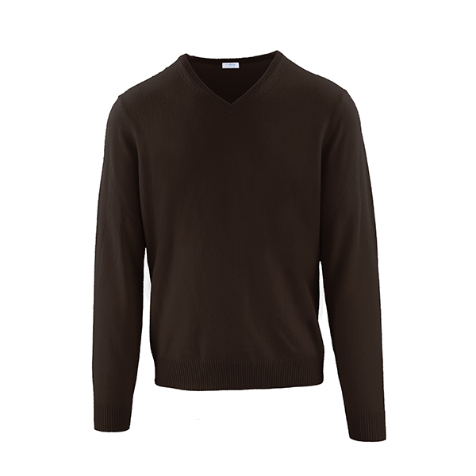 |  | IUM020FCC12 | MAGLIA SCOLLO V UOMO CAFFE' | E2136
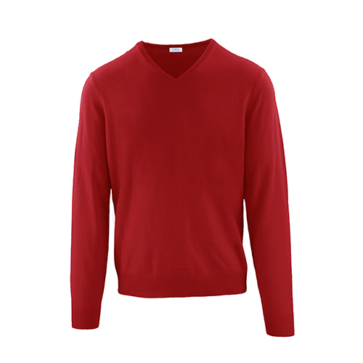 |  | IUM020FCC12 | MAGLIA SCOLLO V UOMO BRICK | E2137
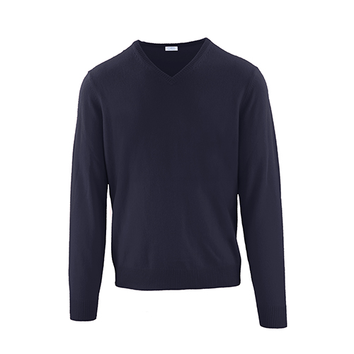 |  | IUM020FCC12 | MAGLIA SCOLLO V UOMO ANTRACITE | E75
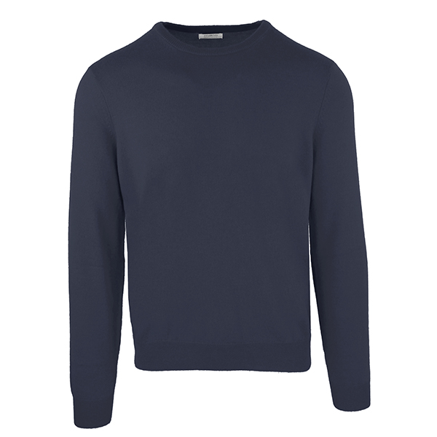 |  | IUM021FCC12 | GIROCOLLO CON TOPPE BLUE NAVY | E6256
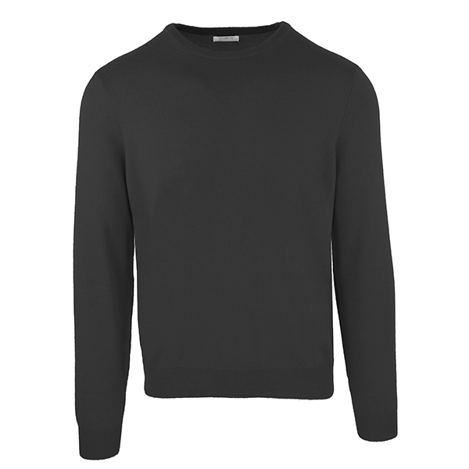 |  | IUM021FCC12 | GIROCOLLO CON TOPPE NERO | EB029
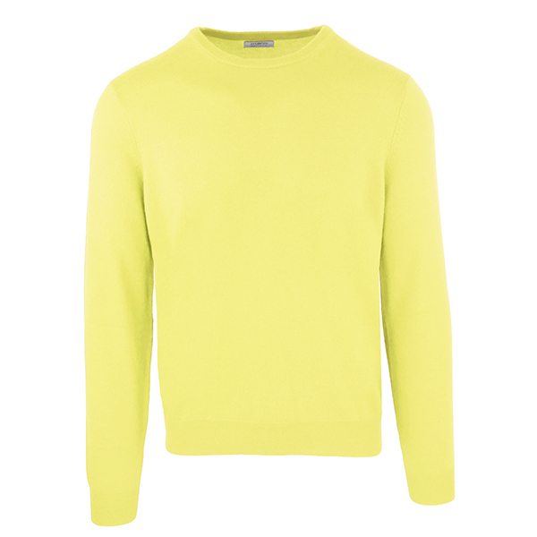 |  | IUM021FCC12 | GIROCOLLO CON TOPPE GIALLO | EB292
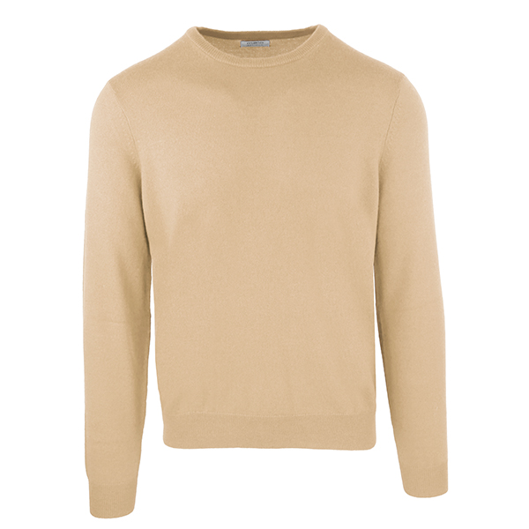 |  | IUM021FCC12 | GIROCOLLO CON TOPPE BEIGE | EB443
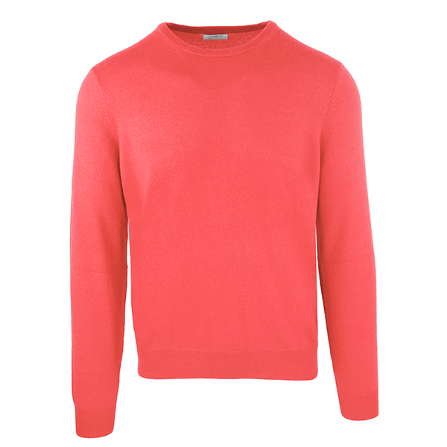 |  | IUM021FCC12 | GIROCOLLO CON TOPPE CORALLO | EB717
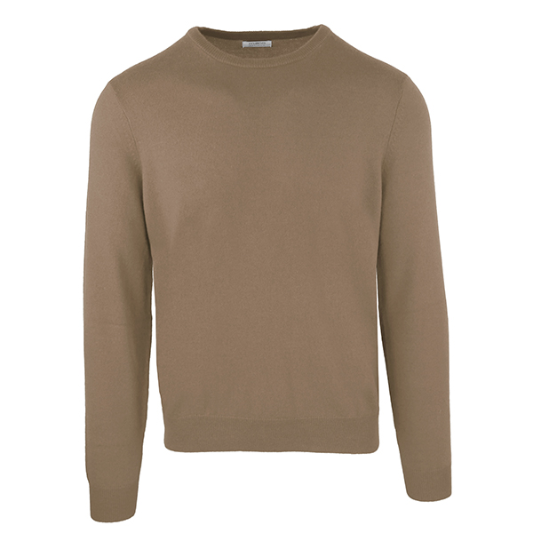 |  | IUM021FCC12 | GIROCOLLO CON TOPPE MARRONE CHIARO | ED019
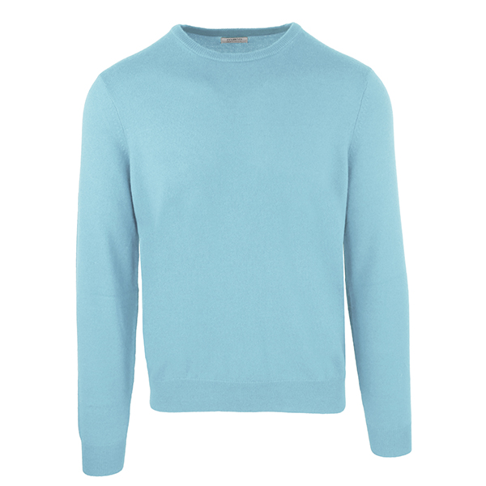 |  | IUM021FCC12 | GIROCOLLO CON TOPPE CELESTE | ED165
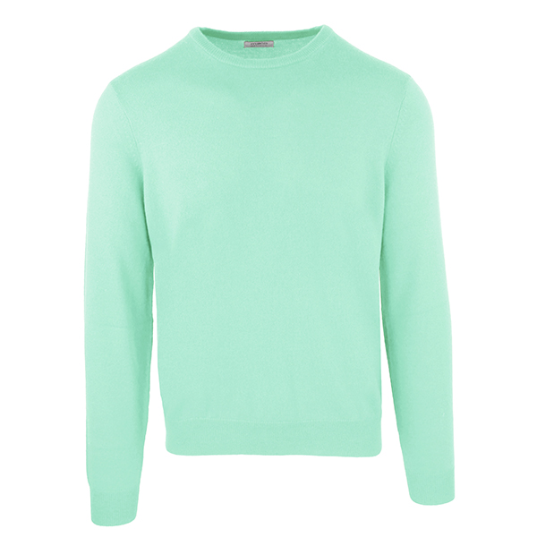 |  | IUM021FCC12 | GIROCOLLO CON TOPPE VERDE ACQUA | EF318
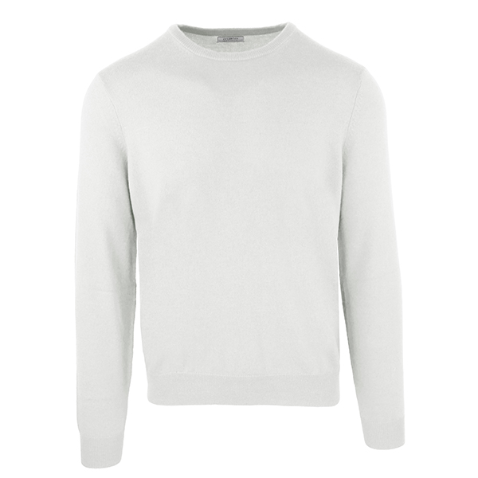 |  | IUM021FCC12 | GIROCOLLO CON TOPPE GRIGIO CHIAR | EH743
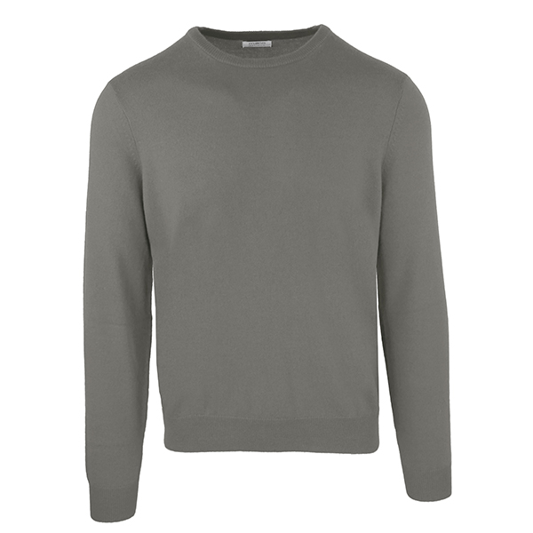 |  | IUM021FCC12 | GIROCOLLO CON TOPPE GRIGIO MEDIO | EL435
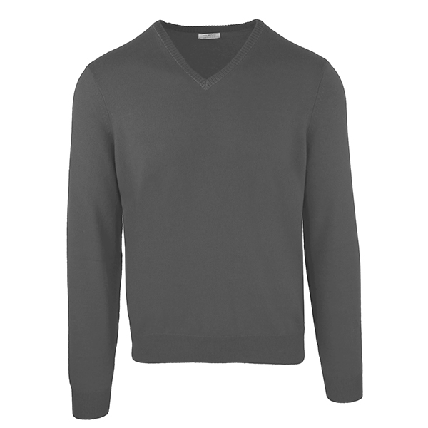 |  | IUM022FCC12 | SCOLLO V CON TOPPE ANTRACITE | E6254
 |  | IUM022FCC12 | SCOLLO V CON TOPPE BLUE NAVY | E6256
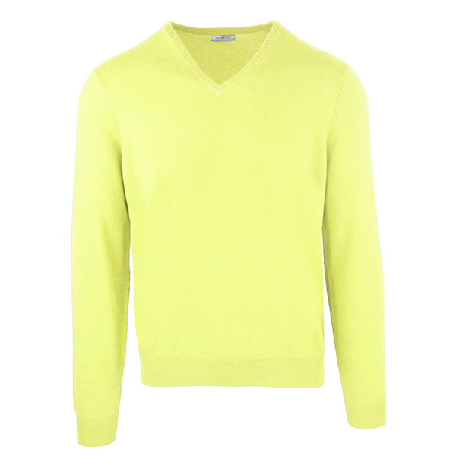 |  | IUM022FCC12 | SCOLLO V CON TOPPE GIALLO | EB292
 |  | IUM022FCC12 | SCOLLO V CON TOPPE BEIGE | EB443
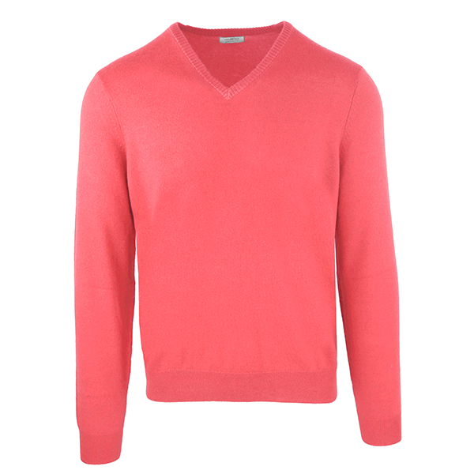 |  | IUM022FCC12 | SCOLLO V CON TOPPE CORALLO | EB717
 |  | IUM022FCC12 | SCOLLO V CON TOPPE MARRONE CHIARO | ED019
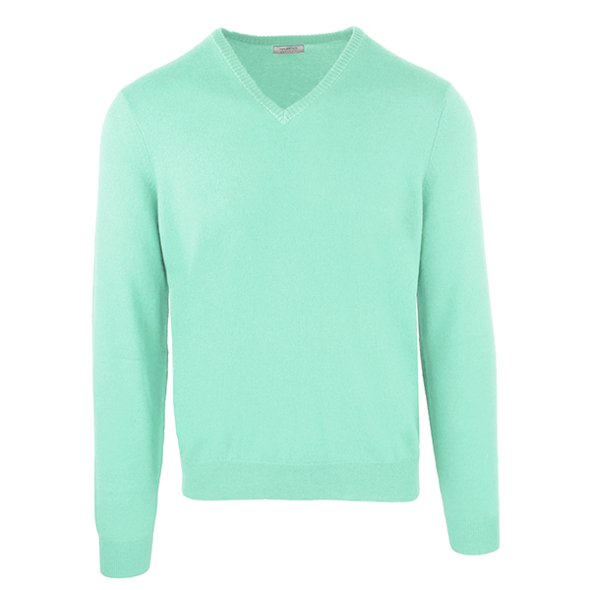 |  | IUM022FCC12 | SCOLLO V CON TOPPE VERDE ACQUA | EF318
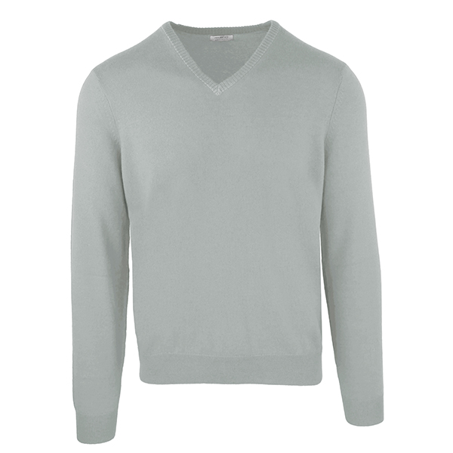 |  | IUM022FCC12 | SCOLLO V CON TOPPE GRIGIO | EK922
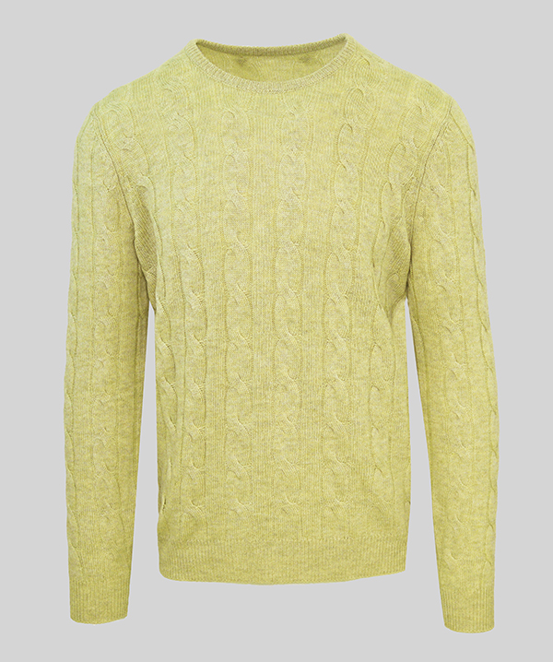 |  | IUM023FCB22 | GIROC TRECCE E COSTE ANANAS | E0756
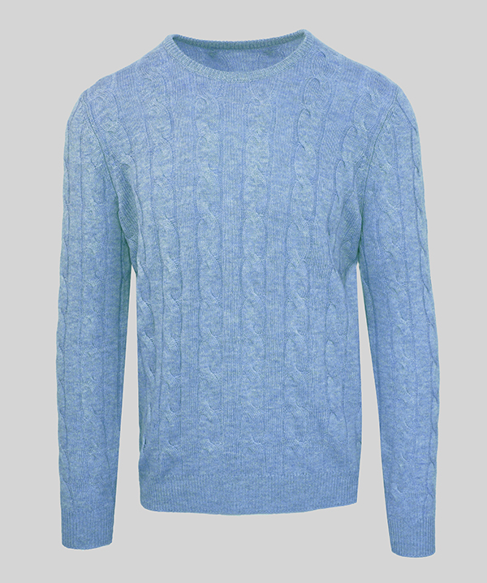 |  | IUM023FCB22 | GIROC TRECCE E COSTE ICE BLUE | E0836
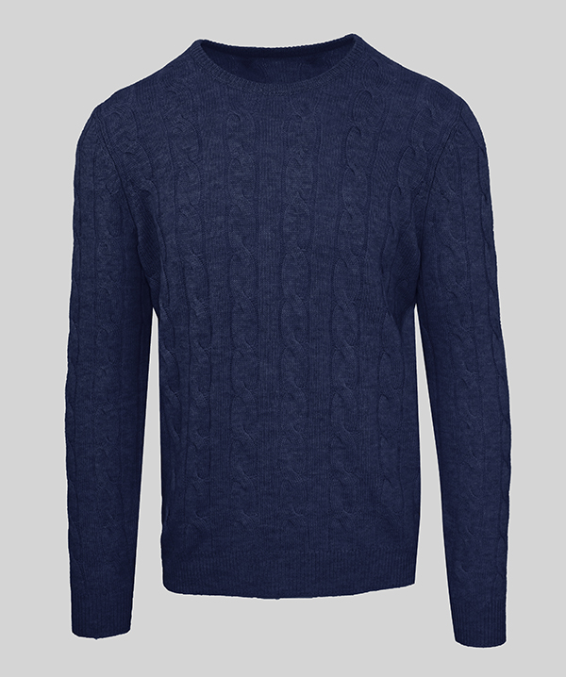 |  | IUM023FCB22 | GIROC TRECCE E COSTE BLU | E11
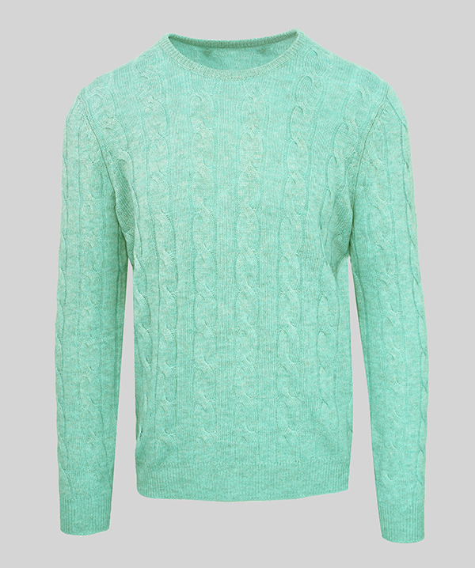 |  | IUM023FCB22 | GIROC TRECCE E COSTE GREEN TEA | E1250
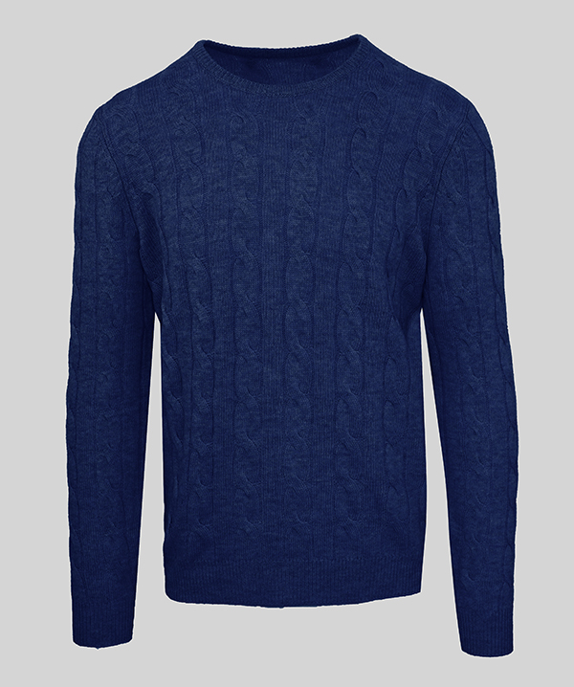 |  | IUM023FCB22 | GIROC TRECCE E COSTE INCHIOSTRO | E2116
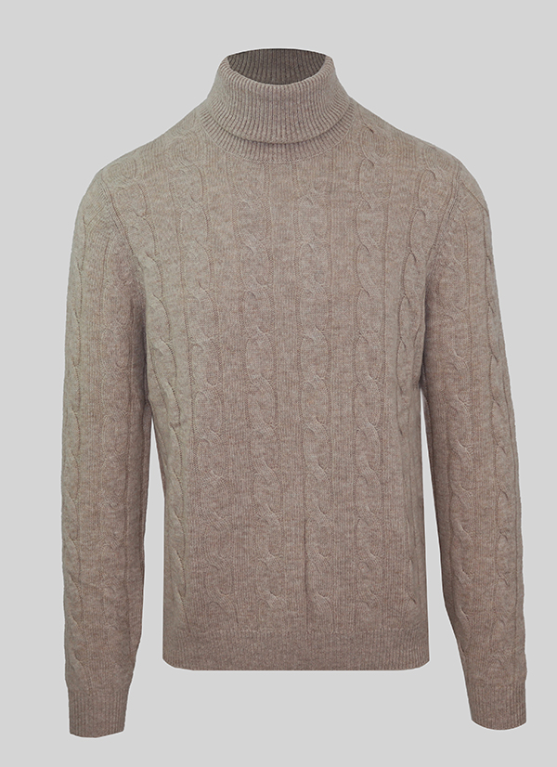 |  | IUM024FCB22 | DOLCEVITA TREC E COSTE CASTORO | E0574
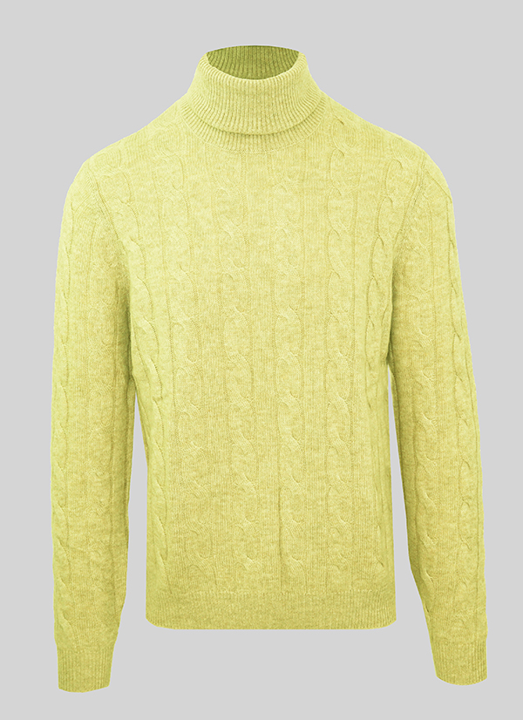 |  | IUM024FCB22 | DOLCEVITA TREC E COSTE ANANAS | E0756
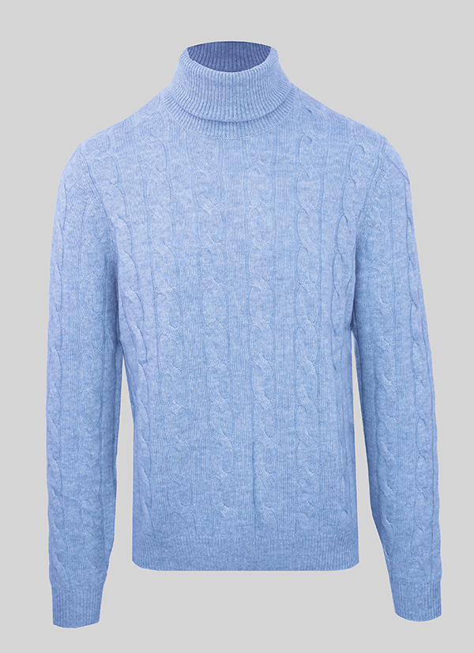 |  | IUM024FCB22 | DOLCEVITA TREC E COSTE ICE BLUE | E0836
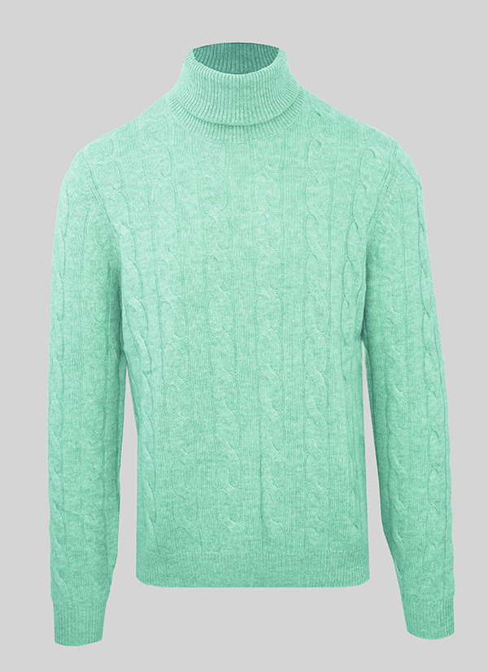 |  | IUM024FCB22 | DOLCEVITA TREC E COSTE GREEN TEA | E1250
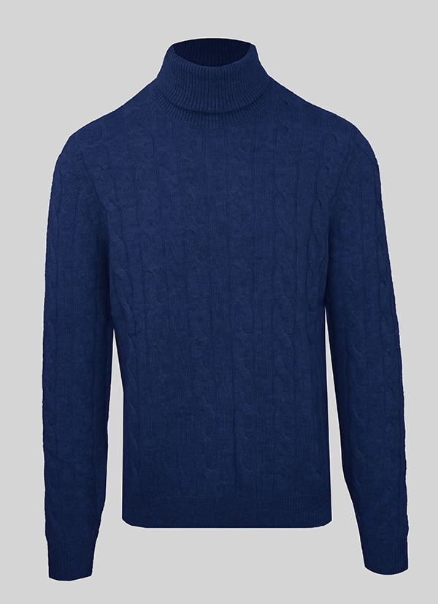 |  | IUM024FCB22 | DOLCEVITA TREC E COSTE INCHIOSTRO | E2116
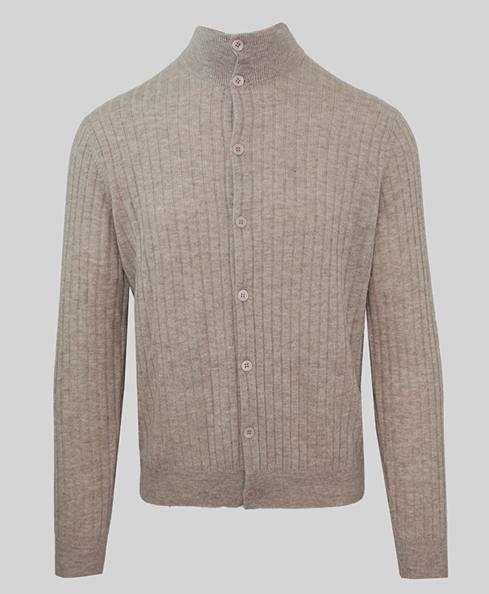 |  | IUM025FCC12 | CARDIGAN A COSTE CASTORO | E0574
 |  | IUM025FCC12 | CARDIGAN A COSTE ICE BLUE | E0836
 |  | IUM025FCC12 | CARDIGAN A COSTE BLU | E11
 |  | IUM025FCC12 | CARDIGAN A COSTE CENERE | E819
 |  | IUM026FCC12 | DOLCEVITA A COSTE CASTORO | E0574
 |  | IUM026FCC12 | DOLCEVITA A COSTE ICE BLUE | E0836
 |  | IUM026FCC12 | DOLCEVITA A COSTE LODEN | E2126
 |  | IUM026FCC12 | DOLCEVITA A COSTE CENERE | E819
 |  | IUM027FCB22 | GIROCOLLO LOSANGHE ANANAS | E0756
 |  | IUM027FCB22 | GIROCOLLO LOSANGHE ICE BLUE | E0836
 |  | IUM027FCB22 | GIROCOLLO LOSANGHE GREEN TEA | E1250
...

